MACRO
Condition d'utilisation de la macro :

 | Dans un même fichier TXT, on doit retrouver.
 |  | La même analyse passée sur plusieurs machine (série de code barre différents ou non)
 |  | On doit définir l'ordre dans lequel la macro rangera les comparaisons pour le fichier EVAL
 |  | L'attribution des codes barres doit être IRREPROCHABLE.

Macro
TXT MPL
 |  |  | Automate | Ordre colonne Eval
Reprise après avoir renseigner l'ordre des colonnes

UTILISATION
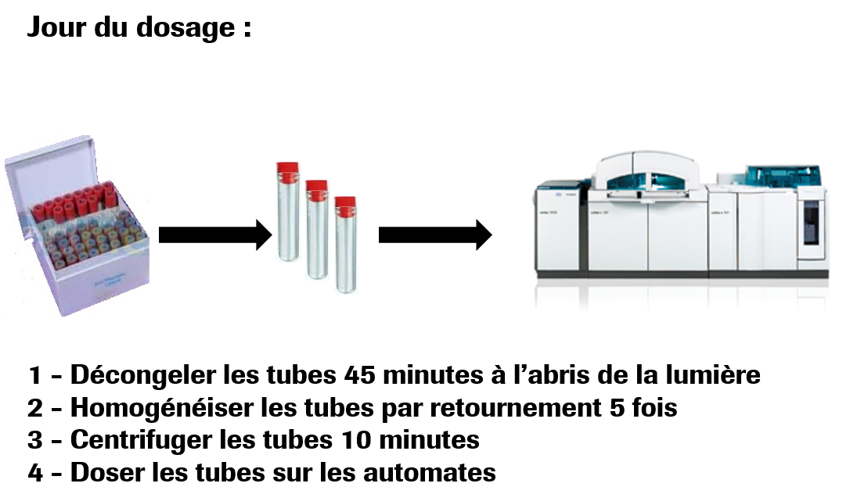
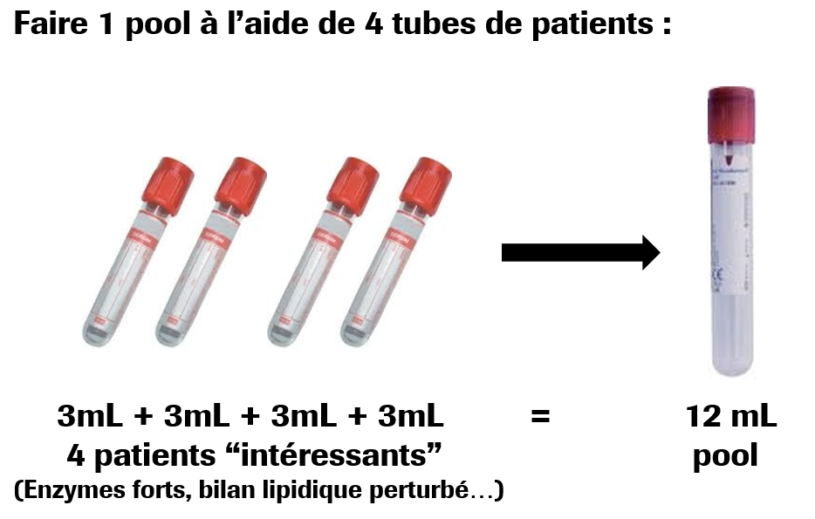

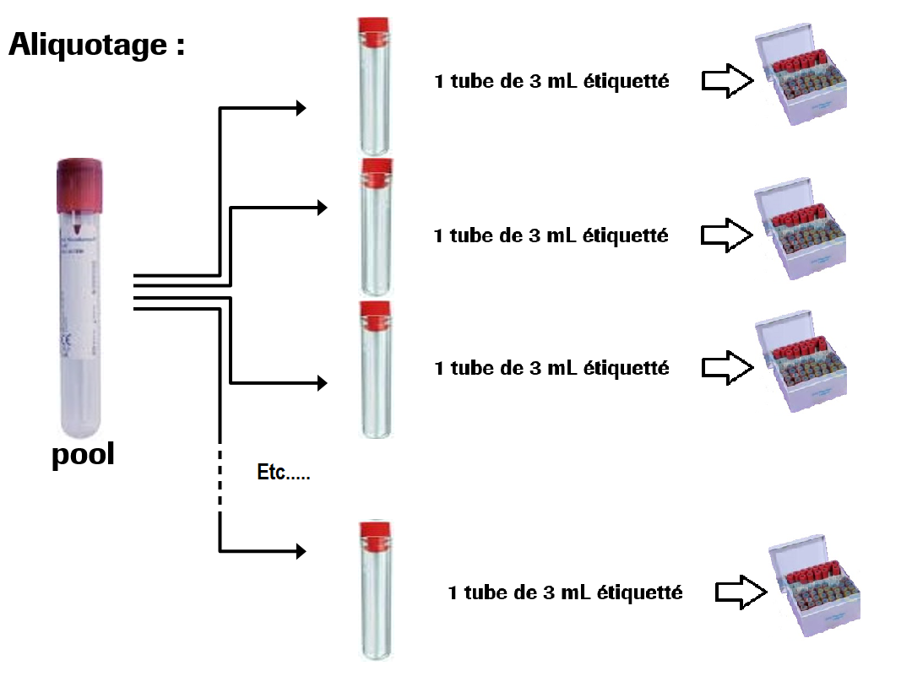
 |  |  |  | Exemple de numérotation

 |  |  |  | 999001 à 999030

 |  |  |  | 999101 à 999130

 |  |  |  | 999201 à 999230

 |  |  |  | 999301 à 999330

 | Saisie MPL

 | REPETMPL | 999001 à 999030 | Automate 1
 | REPETMPL | 999101 à 999130 | Automate 1
 | REPETMPL | 999201 à 999230 | Automate 1
 | REPETMPL | 999301 à 999330 | Automate 1

Prescripteur : validation (sans paramètres de validations, les règles MPL ne s'ppliqueront pas) |  |  |  |  | A revoir, car je ne sais pas comment faire.

On utilise le nom REPETMPL pour des raisons pratiques (effacement des dossiers, export simplidfié des valeurs…..)

